システム概要図
（補足）
 | ・ | 矢印は、アクション（参照、登録、実行など）の方向を示しています。
 |  | A1の場合、ローカルPCからPrefect2 Cloudに参照やFlowの登録などのアクションをかけることを意味しています。
A1
 | ・ | アクションについてナンバリングをしています。当資料でアクション番号と表記がある場合、このシステム概要図の番号A1などを意味します。

 | ・ | 左図は自作したものではなく、外部のサービス・機関などを意味しています。

 | ・ | 左図はAzureクラウド上のサービスを意味しています。

 | ・ | 左図のようにグレーの箇所は未実装です。

 | ・ | 左図は自身のローカル環境を意味しています。


ローカルPC

A1
A2
A3
A4

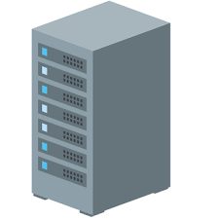
Prefect2 Cloud
Git Hub
Docker Hub

A5
ブラウニー工房
コントローラー
BrownieAtelierController
Azure Function
HTTPトリガー
Timerトリガー
BLOBトリガー
A17
A6
A7

Mailサーバー
(任意の宛先)
slack
未実装

A15
各種ニュース
サイト
Azure Blob Storage
BLOB
ファイル

A16
A8

A9
ブラウニー工房
MongoDBコンテナー
（mongo-azure-db）
Azure Container
Instances（ACI）
ブラウニー工房
Appコンテナー
（brownie-atelier-app）
ブラウニー工房
Solrコンテナー
（未実装）

A14

各種ソーシャル
メディア、
ビックデータ
未実装
A11
A10
Azure App
Service
Webサイト
（未実装）

MongoDB
データ
各種ファイル
Solr
データ
（未実装）
Azure File Storage

一般ユーザー

A12

A13

アクション番号の説明
№ | アクション |  |  | アクション内容
 | デプロイ | 保守運用 | 実行
A1 | 〇 |  |  | 自作したFlowを、Prefect社が運用しているPrefectCloudに登録する。
A1 |  | 〇 |  | PrefectCloudの環境設定、登録した各種Flowを実行、実行結果の参照を行う。
A2 | 〇 |  |  | 自作したブラウニー工房系のソースをGitHubにPush（※１）。 ※１：対象Gitリポジトリーは「BrownieAtelier、BrownieAtelierMongo、BrownieAtelierNotice、BrownieAtelierStorage、BrownieAtelierController」。
A2 | 〇 |  |  | 「ブラウニー工房アプリ」イメージをローカルに作成する際、上記のリポジトリーよりGitクローンを行う（※１）。 ※１：対象Gitリポジトリーは「BrownieAtelier、BrownieAtelierMongo、BrownieAtelierNotice、BrownieAtelierStorage」。
A3 | 〇 |  |  | №A2で作成ローカル上のDockerイメージ「ブラウニー工房アプリ」をDockerHubへPush（※１）する。 ※１：対象Dockerイメージ名「mikuras/brownie_atelier_app:0.13」
A4 | 〇 |  |  | 自作したブラウニー工房コントローラー（※１）のソースをAzureFunctionへデプロイする。。 ※１：対象Gitリポジトリーは「BrownieAtelierController」
A4 |  | 〇 |  | AzureFunctionのHTTPトリガーを使用し、２つのコンテナー（ACI）の作成・削除・起動・停止を行う。
A5 | 〇 |  |  | ・暗号化情報ファイル（CA証明書、自己証明書、秘密鍵）を配置 ・ダイレクトクロール機能を使用する場合、URLのリストファイルを配置 ・ログインが必要なサイトの場合、そのログイン情報ファイルを配置 ・ドメイン別スクレイピング情報ファイルを配置
A6 |  |  | 〇 | ・タイマー指定があるFlowに対して実行を行うようPrefectAgentに対して通信を行う。 ・アクション番号A1で手動実行の指示を受けたFlowに対して実行を行うようPrefectAgentに対して通信を行う。
A7 |  |  | 〇 | ブラウニー工房Appコンテナー（brownie-atelier-app）を作成・起動する際、DockerHubに登録してあるイメージを取得する。
A8 |  |  | ◎ | 【Timerトリガー】 ニュースサイトに対する定期観測を行うため、定期的に各コンテナーを起動させる。 ※現在の計画では、6時、9時、12時、15時、18時、21時、24時に定期観測を行う予定。 ただし朝一のみ不要データの削除なども行うため、若干早めに起動させることを検討中。
A8 |  |  | ◎ | 【BLOBトリガー】 ニュースサイトの定期観測が完了した場合、BLOBファイルの再作成が行われる。当BLOBトリガーがそれを検知した場合、コンテナーの停止を行う。
A8 |  |  | 〇 | 【HTTPトリガー】 ローカル端末より受けた指示に基づき各コンテナーの作成、起動、停止、削除を行う。
A9 |  |  | ◎ | 各ニュースサイトに対してリクエストを行い、ニュース記事を取得する。
A10 |  |  | ◎ | 取得したニュースサイトからのレスポンスをMongoDBへ保存する。その際、ログ、各種統計情報も合わせて保存する。
A11 |  |  | 〇 | デバックモードでニュースクローラー（Scrapy）を動かした際、参照したサイトマップや巡回先のURLを保存する。
A11 |  |  | 〇 | MongoDBのデータをエクスポートする。またエクスポートしたファイルをインポートする際にも使用する。
A11 |  |  | 〇 | URLを直接指定してクロール（ニュースサイトの巡回）をさせたい場合、そのＵＲＬのリストを保存する。
A11 |  |  | 〇 | 当プロジェクトでは同一ドメインへの多重クロールを禁止している。 それを実現する手段としてクロール先のドメイン名でファイルを作成し排他制御をかける。 仮に同一ドメインへのクロールが発生しても、ドメイン名のファイルを作成することができなかった場合はクロールを中止する仕組みとなっている。
A11 |  |  | 〇 | 各ニュースサイトのスクレイピング情報ファイルを読み込む際に使用する。 ※読み込まれたデータはMongoDBへ保存し、実際のスクレイピング作業時はMongoDBの値を使用する。
A12 |  |  | 〇 | MongoDBの暗号化情報ファイル（CA証明書、自己証明書、秘密鍵）を参照する。
A13 |  |  | 〇 | MongoDBのデータはコンテナー内に保存できないため、実際のデータはAzureFileStorageに保存する。
A14 |  |  | ◎ | ニュースサイトの定期観測が完了した場合、BLOBファイルを再作成する。 ※当BLOBトリガーがそれを検知した場合、コンテナーの停止を行う。
A15 |  |  | ◎ | BLOBファイルの更新有無を監視している。
A16 |  |  | ◎ | 各Flowでエラーが発生した場合、メールを送信する。
A17 |  |  | ◎ | ローカル端末にメールを送信する。
システム概要図のアクション番号
工程
・デプロイ⇒ 運用担当の作業。環境構築。
・運用 ⇒ 運用担当の作業。各種作業。
・実行 ⇒ システムの実行処理。

定期観測の処理の流れ
【定期観測処理の流れ】
Prefect2 Cloud
Azure Function
ブラウニー工房コントローラー
Azure Container Instances（ACI）
ブラウニー工房Appコンテナー
Azure Container Instances（ACI）
ブラウニー工房 MongoDBコンテナー

フレームワーク：Prefect
定期観測（regular_observation_flow.py）
フレームワーク：Scrapy
スパイダー

Timer登録してある以下のFlowの
実行をPrefectAgentに通知する。
・定期観測（regular_observation_flow.py）
Timerトリガーにより
以下のコンテナーを起動させる
・ブラウニー工房Appコンテナー
・ブラウニー工房MongoDBコンテナー

A6
A8

コンテナー起動。
PrefectAgent起動。

Prefect2 Cloudの指示より
以下のFlowを実行する。
・定期観測（regular_observation_flow.py）

初期処理
MongoDBとの接続インスタンスを生成

引数のチェック
コントローラーには、定期観測対象のスパイダー情報が保存されている。その情報を取得する。

定期観測クローラーに必要な情報を
引数とDBから生成する
コントローラー
（Controller）

参照

各種ニュース
サイト

Scrapyのスパイダーを使用し、
ニュースサイトに対してクロールを行う。
取得したレスポンスをクローラーレスポンス
（crawler_response）へ保存する。
定期観測を実行
（scrapyによるクロール）
参照

クローラーログ
（crawler_logs）

更新

クローラーレスポンス
（crawler_response）

更新

参照
クローラーレスポンスよりスクレイピングを実行し、タイトル、本文、公開日情報を取得する。

更新

レスポンスからの
スクレイピング結果
（scraped_from_response）

参照
①スクレイピング結果をニュースクリップ
マスター(news_clip_master)へ保存
ただし同一内容のデータが既にあった場合を
除く
②ニュースクリップマスターへの登録結果を
クローラーレスポンス（crawler_response）へ
記録する。

更新

ニュースクリップマスター
（news_clip_master）

BLOBトリガーによりBLOBファイルの
更新を検知した場合、以下のコンテナーを
停止させる
・ブラウニー工房Appコンテナー
・ブラウニー工房MongoDBコンテナー
Azure Blob Storageの
対象BLOBファイルを削除＆作成

Flowの実行ログを保存

PrefectFlowの手動実行イメージ
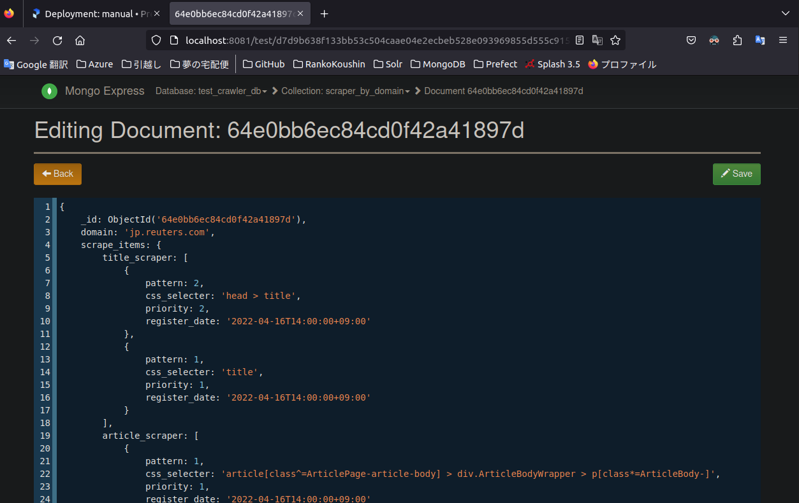
Prefectサーバー（テスト用のローカルサーバー）にデプロイしたFlowを実際に操作して実行させてみました。

 | ここでは例として「Scraper info uploader flow」を使用。
 | 機能概要：「data_dir/scraper_info_by_domain」内にある各ニュースサイトごとの
 |  |  |  | スクレイピング情報(jsonファイル)をMongoDBにアップロードする

 | （事前準備）
 |  |  | まずエージェントを起動しPrefectサーバーと接続
 |  |  | このエージェントを起動したディレクトリを起点に、各Flowが実行される。
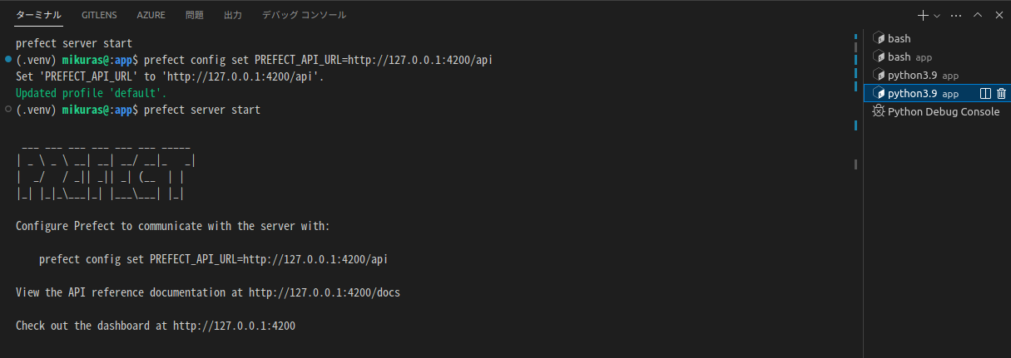

 |  |  | アップロードするデータイメージ（jp_reuters_com.json）


 | Prefectサーバー上で実際にFlowを動かした手順
 |  | 実行したFlowを選択
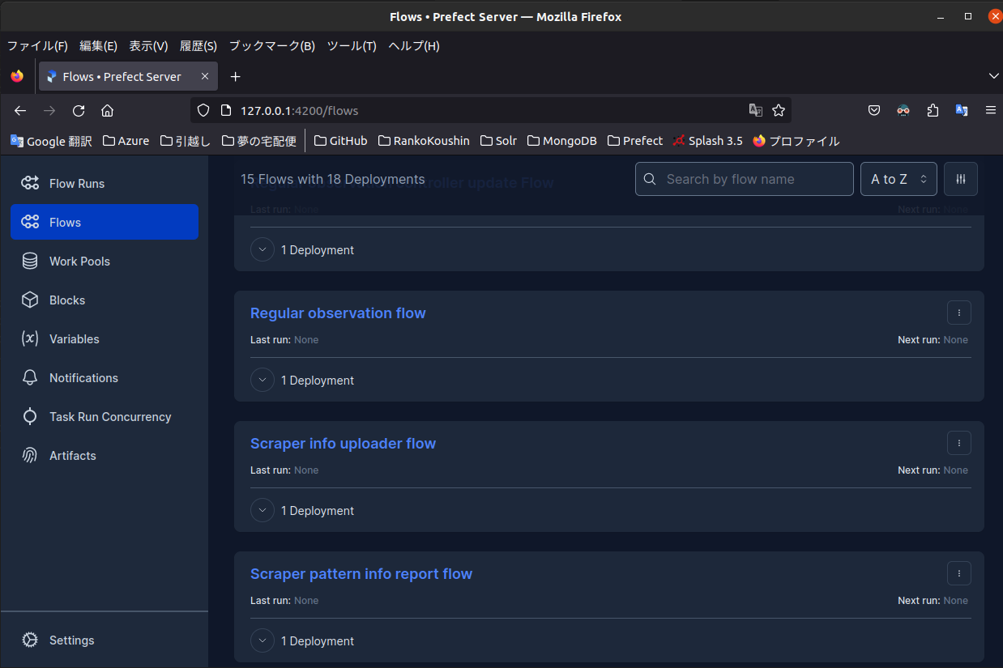

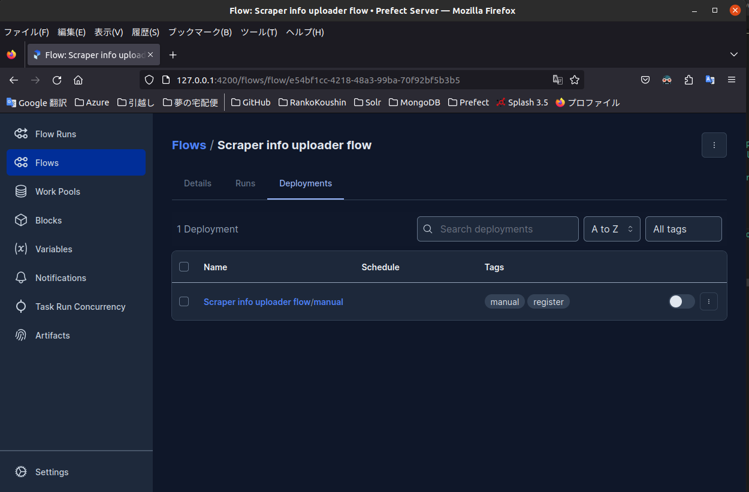

 |  | Runボタンから実行。今回は引数なしで実行。
 |  |  | ※引数でアップロードファイルを限定することも可能。
 |  |  | 引数なしの場合、ディレクトリ内の全ファイルが対象となる。
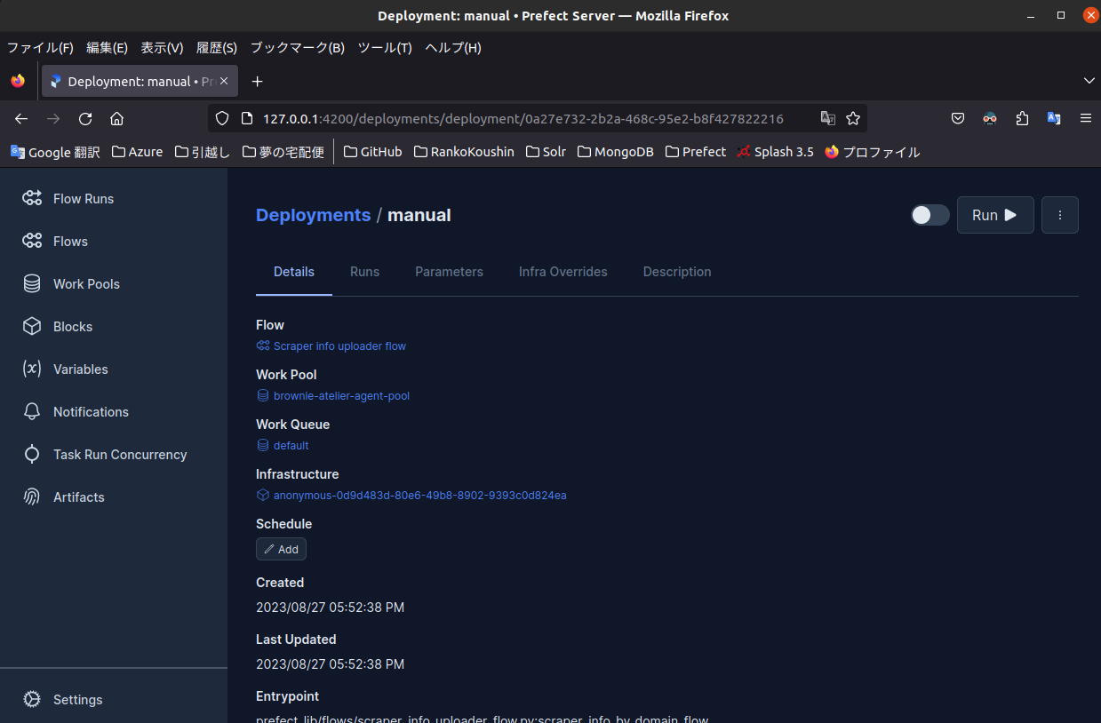
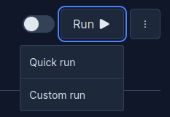

 | ターミナル上のログのイメージ
 |  | data_dir/scraper_info_by_domain内にある全ファイルをアップロード。
 |  | データイメージ例（jp_reuters_com.json）で参照したロイター用ファイルの情報も正常にアップロードされたことを確認
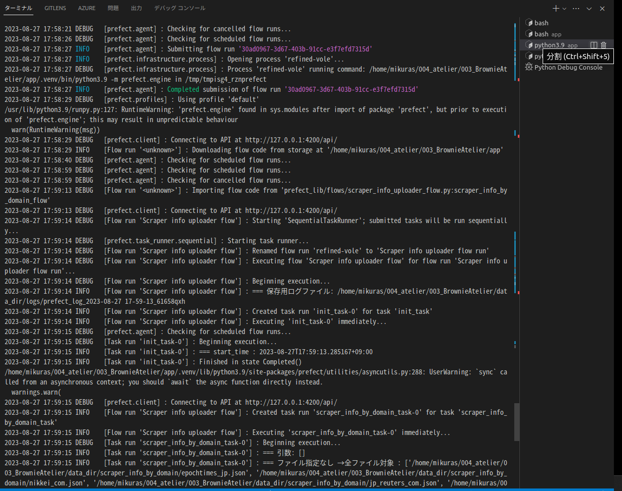

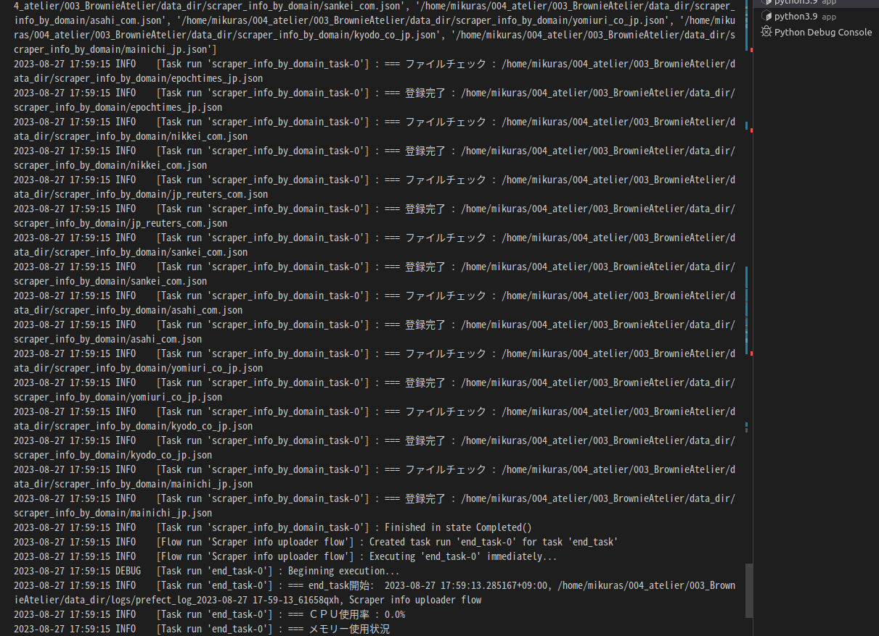

 |  |  | 正常終了。

 | MongoDBにアップロードされたデータイメージ

